CollectiveAccess
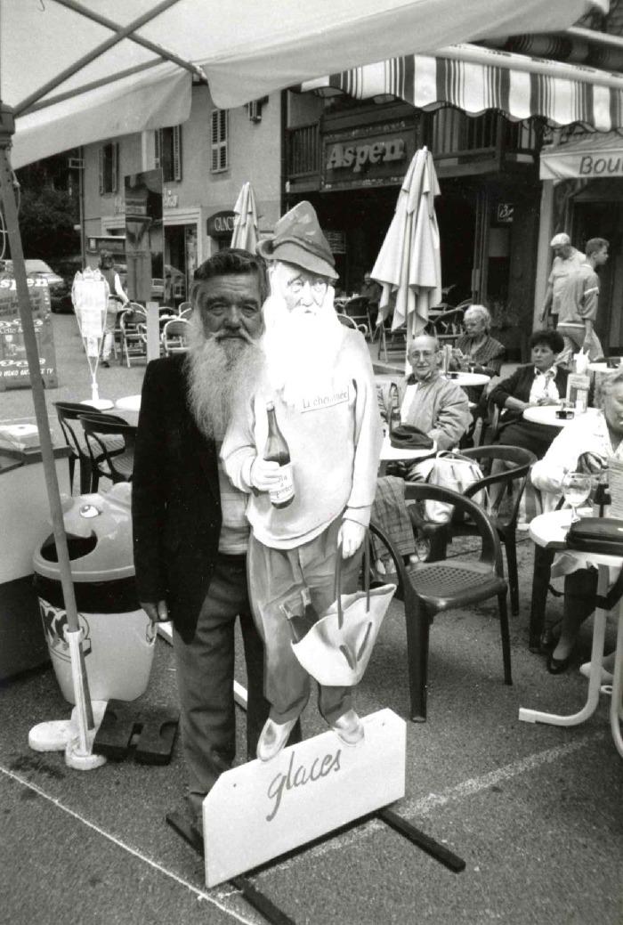
Image | Object | Description | Date
 | André Moccand " dit le Tonkin" (7-001) | André Moccand " Le Tonkin" photo prise dans le bas de la ville de samoens

